修改
宁波品秀美容科技有限公司 宁波高新区江南路1528号高新科技广场2号楼10楼 电话：0574-27889688 传真：0574-27889655 sales@hair-brushes.com lucky@jsiu.com
订单
供货商： | 宁波瑾秀制刷科技有限公司 |  |  |  | 订单号 | verify_EE-RB-1.32.1-1
电话： | 15968053236 |  |  |  | 日期 | 2026年02月03日
联系人： | 李万祥 |  |  |  | 订单安排人 | 孙诚昱
产品编号 | 产品图片 | 描述 | 数量/个 | 单价 | 金额 | 包装方式
EE-RB-1.32.1 | 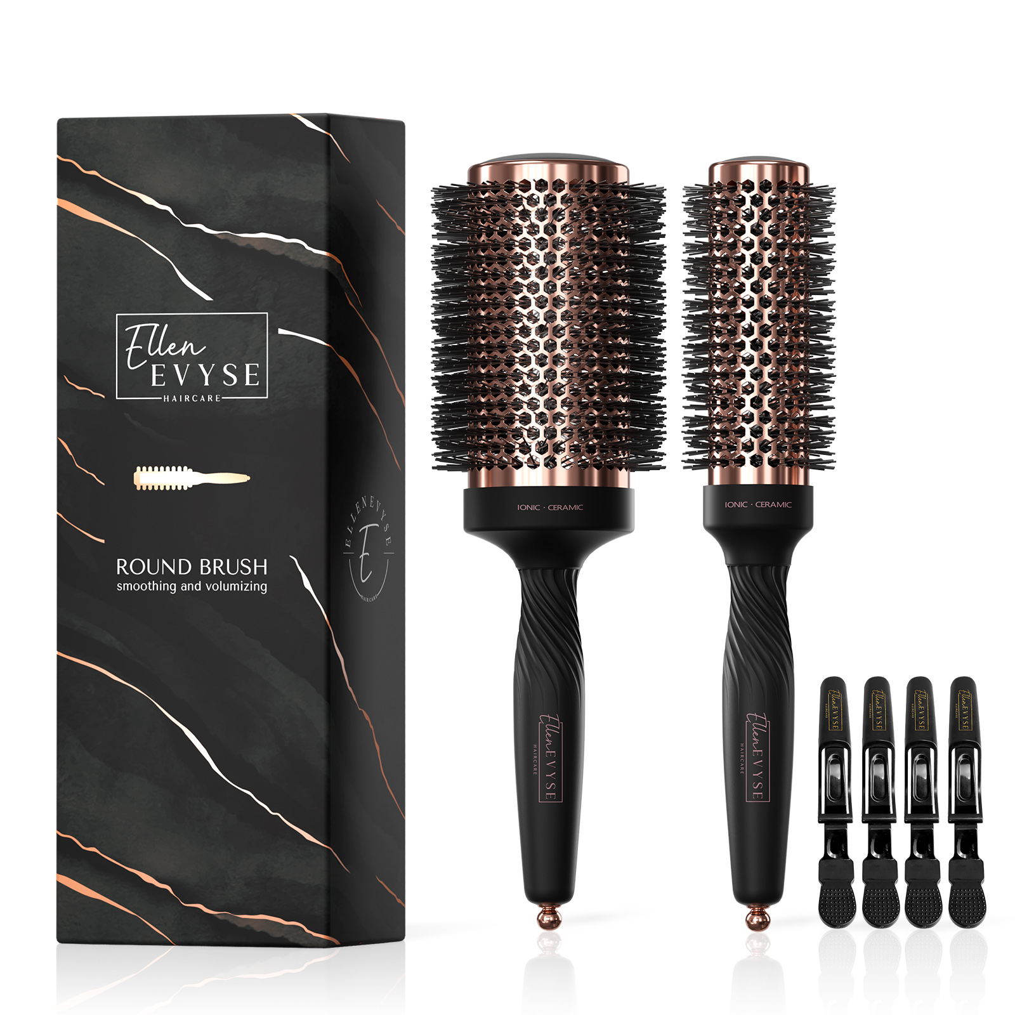 | 套装直径55mm&35mm，尼龙66黑色同OG essential+1%负离子，黑色TPR手柄（最硬）+ELLEN 印字，顶盖黑色，中筒黑色弹性漆+THERMIC 印字，印字颜色同印字寄样，圆孔铝桶玫瑰金色电镀同寄样，尾针金色注塑，剪刷丝，穿毛，打磨尼龙丝断面边缘(打磨样品需要寄样确认！！），，尼龙丝出峰1cm ,混丝0.6 +0.4mm混丝比例各一半，尼龙丝品质都要同MO头梳,手柄印logo. 和EE214进纸卡盒包装，套opp袋，两只装附带4只发夹。尾针电镀玫瑰金色 | 189 | 18.38 |  | 纸卡包装

 | 以上价格含税运含包装
进仓地址：
付款方式: | 凭增值税发票出货后45天付款 |  |  |  | 色卡 | Logo
交货时间: | 45天
箱规:
产前确认样:
出货样:
注意事项:

产品需贴标并分两次出货

采购方：

 | 宁波集秀美容科技有限公司 |  |  | 宁波瑾秀制刷科技有限公司
 | ---------------------- |  |  | ----------------------

